ご案内
平成25年度近畿高等学校テニス大会・団体戦
ご宿泊・お弁当のご案内

《ご宿泊》
皆様方のご宿泊先を、神戸市内・明石市内にてご準備させて頂きました。
宿泊先に関しましては、先着順とさせて頂きます為、ご希望に沿えない場合がございます。
尚、各ホテル部屋数に限りがございますので、お申し込みの際は必ず第３希望までご記入頂きますよう重ねてお願い申し上げます。
部屋割りは、宿泊施設側より決定させて頂き、後日ご案内させて頂きます。
《旅行代金はお一人様あたり、税金サービス料込です。》

宿泊ホテル名 |  | 食事条件 | 部屋タイプ | 定員 | 11月15日（金） | 11月16日（土） | プラン 番号
A | 神戸西神オリエンタルホテル | １泊朝食 | 部屋タイプおまかせ | ２～４名 | ¥8,000 | ¥9,000 | 1
 |  |  | シングル | １名 | ¥9,000 | ¥9,800 | 2
 |  | １泊２食 | 部屋タイプおまかせ | ２～４名 | ¥10,500 | ¥11,500 | 3
 |  |  | シングル | １名 | ¥11,500 | ¥12,500 | 4
B | ホテルエリアワン神戸 | １泊朝食 | トリプル | ３名 | ¥6,800 | ¥9,000 | 5
 |  |  | ツイン | ２名 | ¥6,800 | ¥9,000 | 6
 |  |  | シングル | １名 | ¥6,800 | ¥9,000 | 7
Ｃ | ホテルサーブ神戸アスタ | １泊朝食 | ツイン | ２名 | ¥10,185 | ¥10,185 | 8
 |  |  | シングル | １名 | ¥11,550 | ¥11,550 | 9
 |  | １泊２食 | ツイン | ２名 | ¥12,075 | ¥12,075 | 10
 |  |  | シングル | １名 | ¥13,650 | ¥13,650 | 11
Ｄ | 神戸東急イン | １泊朝食 | ツイン | ２名 | ¥8,400 | ¥9,450 | 12
 |  |  | シングル | １名 | ¥8,925 | ¥9,975 | 13
 |  | １泊２食 | ツイン | ２名 | ¥12,600 | ¥13,650 | 14
 |  |  | シングル | １名 | ¥13,125 | ¥14,175 | 15
Ｅ | シーサイドホテル神戸舞子ビラ | １泊朝食 | 和室 | ３～４名 | ¥6,300 | ¥8,400 | 16
 |  |  | ツイン | ２名 | ¥6,300 | ¥8,400 | 17
 |  |  | シングル | １名 | ¥7,350 | ¥9,450 | 18
 |  | １泊２食 | 和室 | ３～４名 | ¥9,450 | ¥11,550 | 19
 |  |  | ツイン | ２名 | ¥9,450 | ¥11,550 | 20
 |  |  | シングル | １名 | ¥10,500 | ¥12,600 | 21
Ｆ | 明石キャッスルプラザ | １泊朝食 | トリプル | ３名 | ¥4,200 | ¥4,200 | 22
 |  |  | ツイン | ２名 | ¥4,990 | ¥4,990 | 23
 |  |  | シングル | １名 | ¥5,775 | ¥5,775 | 24
Ｇ | 西明石キャッスルプラザ | １泊朝食 | トリプル | ３名 | ¥4,200 | ¥4,200 | 25
 |  |  | ツイン | ２名 | ¥6,040 | ¥6,040 | 26
 |  |  | シングル | １名 | ¥6,195 | ¥6,195 | 27

※１．各部屋タイプは定員利用になります。
※２．ホテル駐車場は、先着順になります。
※３．ご希望の部屋タイプが満室の場合がございます。その際は代案のご連絡を致します。

《お弁当》
１．お弁当A １食６００円（税込）＊お茶付きです。日替わりでご用意いたします。（メニューの指定はできません。）
お弁当B １食８００円（税込）＊お茶付きです。日替わりでご用意いたします。（メニューの指定はできません。）
２．会場付近には、食事施設が少ない為、ぜひご利用下さい。
３．お弁当の申込受付は旅行契約に該当致しません。

《お申し込み方法》
１．別紙「ご宿泊・お弁当申込書」に必要事項をご記入の上「西鉄旅行㈱大阪支店」まで、FAX又は
郵送にてお申し込み下さい。お電話でのお申し込みは、トラブルの原因になりますので承っておりません。

２．お申し込み期日
平成２５年１1月６日（水）

３．確認書の送付と精算方法
お申し込み受付後に、「ご宿泊予約確認書・ご請求明細書」をお申し込み代表者宛にお送り致しますので、
平成２５年１１月１１日（月）までに代金をお支払い下さい。
お振込先 ： 三井住友銀行 大阪本店営業部
普通 0206630 西鉄旅行株式会社

４．確認書が１１月０８日（金）までに届かない場合は、恐れ入りますが、弊社・「テニス近畿地区大会係 吉田」まで
ご連絡をお願い致します。

《予約の変更・取消について》
１．変更・取消の場合は、別紙「ご宿泊・お弁当申込書」をそのままご利用頂き変更部分に訂正頂き
ＦＡＸでお願いを致します。
※お電話での変更・取消につきましてはトラブルの原因になりますので、受付を致しません。予めご了承下さいませ。

２．取消をされる場合は、下記の取消料を申し受けます。

お客様のご都合によるキャンセル
【宿泊取消手数料】
区分 |  | 取消日 |  |  |  | 取消料
 |  | 宿泊3日前～前日まで |  |  |  | 宿泊代金の20％
 |  | 宿泊当日 |  |  |  | 宿泊代金の50％
 |  | 宿泊当日無連絡 |  |  |  | 全額
試合結果によるキャンセル
 |  | 宿泊当日 13時まで |  |  |  | 無料
 |  | 宿泊当日 15時まで |  |  |  | 宿泊代金の50％
 |  | 宿泊当日 15時以降 |  |  |  | 全額

【弁当取消手数料】
お弁当取消期限 |  |  | 取消料
お弁当配達日の |  |  | 無料
前日18：00まで
お弁当配達日の |  |  | 全額
前日18：00以降

３．取消される場合、ご料金は、取扱手数料並びに振込手数料を差引、大会終了後より1週間以内に申込書に
記載の参加様ご指定の口座へと返金させて頂きます。

詳しい旅行条件書を説明した書面をお渡し致します。事前にご確認の上、お申し込み下さいませ。

【お申込み先・お問合わせ先】
旅行企画・実施
観光庁長官登録旅行業第579号
 |  |  |  | 大阪支店 テニス近畿地区大会係
 |  |  |  | 担当：吉田（ヨシダ）・宮下（ミヤシタ）・白石（シライシ）

（社団法人） 日本旅行業協会正会員
〒541-0041 大阪市中央区北浜3-5-29 日本生命淀屋橋ビル３階
TEL：06-6222-2791/FAX：06-6229-2457
営業時間 (平日) 09:30～18:00 (土曜) 09:30～13:00 (日祝) 休み
総合旅行業務取扱管理者：井上 康彦

《宿泊施設のご案内》

A：神戸西神オリエンタルホテル |  |  | 神戸市営地下鉄「西神中央」駅下車 駅前
 | 神戸市中央区楠町8-10-1 |  | TEL：078-992-8111(代表) FAX：078-992-8108

ホテル駐車場：90台 ※この他、契約駐車場3,000台がございます。
高さ制限につきましては、2.2ｍまでとなりますが、一部制限のない車庫もございますので、お申し付けくださいませ。
駐車料金：ご宿泊のお客様 1台につき1泊700円 ※大型バス1台5,000円、中型・マイクロバス1台3,000円（事前予約要）

Ｂ：ホテルエリアワン神戸 |  |  | ＪＲ三宮駅：西口より徒歩５分
 | 神戸市中央区中山手通2-1-23 |  | TEL：078-391-1111 FAX：078-392-0120

ホテル駐車場：なし ※近くの有人駐車場又は、コインパーキングへのご案内となりますが高い所がございますので各自でご確認お願いします。

Ｃ：ホテルサーブ神戸アスタ |  |  | JR新長田駅、南へ徒歩3分
 | 神戸市長田区若松町5-1-1 |  | TEL：078-646-2411 FAX：078-646-2412

ホテル駐車場：200台 高さ2.0Mまで。それ以上は周辺駐車場へ 駐車料金：1泊500円/高さ2.1m以上は 1泊2,000円
ホテル一階にてマイクロバス用（高さ2.7m以下）2台駐車スペースあり（1泊1,000円）

D：神戸東急イン |  |  | ＪＲ三宮駅：東口より徒歩２分
 | 神戸市中央区雲井通6-1-5 |  | TEL：078-291-0109 FAX：078-221-2917

契約駐車場：60台 （高さ制限：車高1.6ｍ迄）
駐車料金：ホテルご宿泊一泊につき 1台￥1,500

E：シーサイドホテル舞子ビラ神戸 |  |  | ＪＲ舞子駅より徒歩10分（JRﾒｲｺ駅から無料シャトルバスも運行）
 | 神戸市垂水区東舞子町18-11 |  | TEL：078-706-3711 FAX：078-706-2212

ホテル駐車場：300台（高さ2.1mまで） ※大型・中型・マイクロバスは事前予約要
駐車料金：無料

F：明石キャッスルホテル |  |  | ＪＲ明石駅より徒歩3分
 | 明石市大明石町1丁目8-4 |  | TEL：078-913-1551 FAX：078-917-3322

ホテル駐車場：10台（高さ2.1mまで） ※大型・中型・マイクロバスは事前予約要
駐車料金：一泊あたり一台 1,000円 大型・中型・マイクロバスは 一泊あたり一台3,000円

G：西明石キャッスルプラザ |  |  | ＪＲ西明石駅より徒歩3分
 | 明石市松の内2丁目2番地 |  | TEL：078-927-1111 FAX：078-928-9191

ホテル駐車場：70台（高さ2.1mまで） 2.1m以上は同じ駐車場に5台ほどスペースあり
駐車料金：一泊あたり一台 1,000円
※【御注意】繁華街に位置しているホテルの近辺駐車場は高い所がございます。各自ご確認の上ご利用頂きます様お願いします。
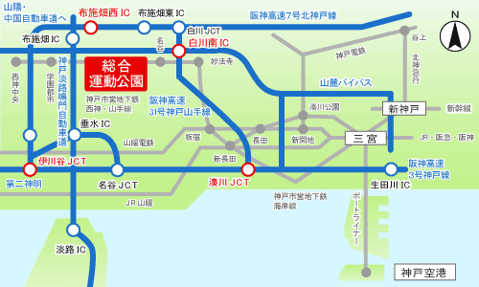

Ａ

B
C
D

F
F
Ｇ
F

E

三宮 →（１０駅：２２分）→ 総合運動公園（会場） →（４駅：９分）→ 西神中央

お弁当
《お弁当のご案内について》

☆お弁当のお申し込みは別紙、『ご宿泊・お弁当申込書』に記載の上、ＦＡＸでお申込下さい。

１、お弁当の受け渡しについて・・・・・・・・

 | テニスコートクラブハウス２F 喫茶「トップスピン」にて受け渡し。
 | 各チームの試合状況に応じて弁当の受け取りが可能です。

２、お弁当殻の回収について・・・・・・・・

 | テニスコートクラブハウス２F 喫茶「トップスピン」にて回収させていただきます。

☆参考メニューです。日替わりでご用意いたします。（メニューの指定はできません。）

お弁当A ￥600（お茶付き）
お弁当B ￥800（お茶付き）

※アレルギー表示・・・・・・・・卵、乳、小麦、大豆等

お弁当A |  | お弁当B

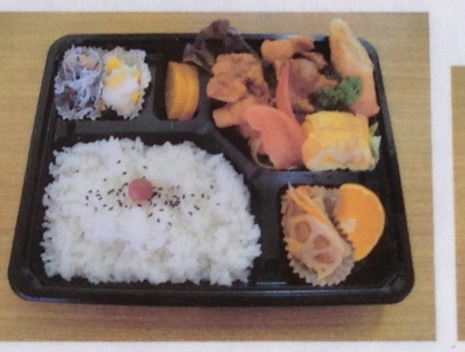
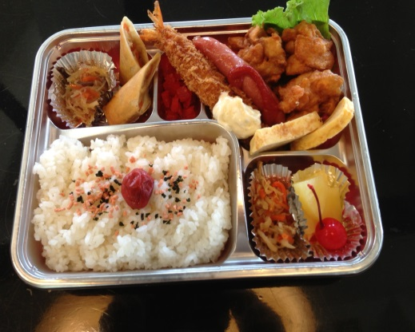

※写真はイメージです。

